ข้อมูลการขาย
1.ทุนขายรวม = ต้นทุนเฉลี่ยของสินค้าในประเภทนั้น |  |  | ต้นทุนจากเอกสารขาย
2.ยอดขายรวม = ยอดขายรวมของสินค้าประเภทนั้น |  |  | ยอดขายจากเอกสารขาย
3.มูลค่าทุนคงเหลือหน้าร้าน = ต้นทุนเฉลี่ยของสินค้าประเภทนั้น*จำนวนคงเหลือของสินค้าประเภทนั้น
4.มูลค่าขายครงเหลือหน้าร้าน = ราคาขาย Base Price ที่ไม่ติดเงื่อนไขกลุ่มราคาสินค้า ของสินค้าประเภทนั้น*จำนวนคงเหลือของสินค้าประเภทนั้น ※ไม่ใช่ราคาขายเฉลี่ย
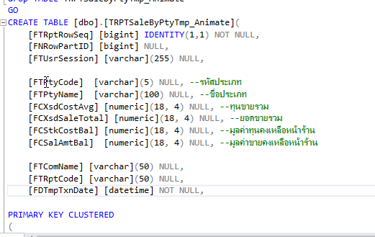

Condition |  | Storepocrdure Name : TRPTSaleByPtyTmp_Animate
สาขา | IN | Temp Name : TRPTSaleByPtyTmp_Animate
Merchant | IN
Shop Code | IN
ตัวแทนขาย | IN
สินค้า | BETWEEN
กลุ่มสินค้า | BETWEEN
ประเภทสินค้า | BETWEEN
ยี่ห้อ | BETWEEN
วันที่ | BETWEEN

